ESTEFA
HOJA DE VIDA ESTEFA
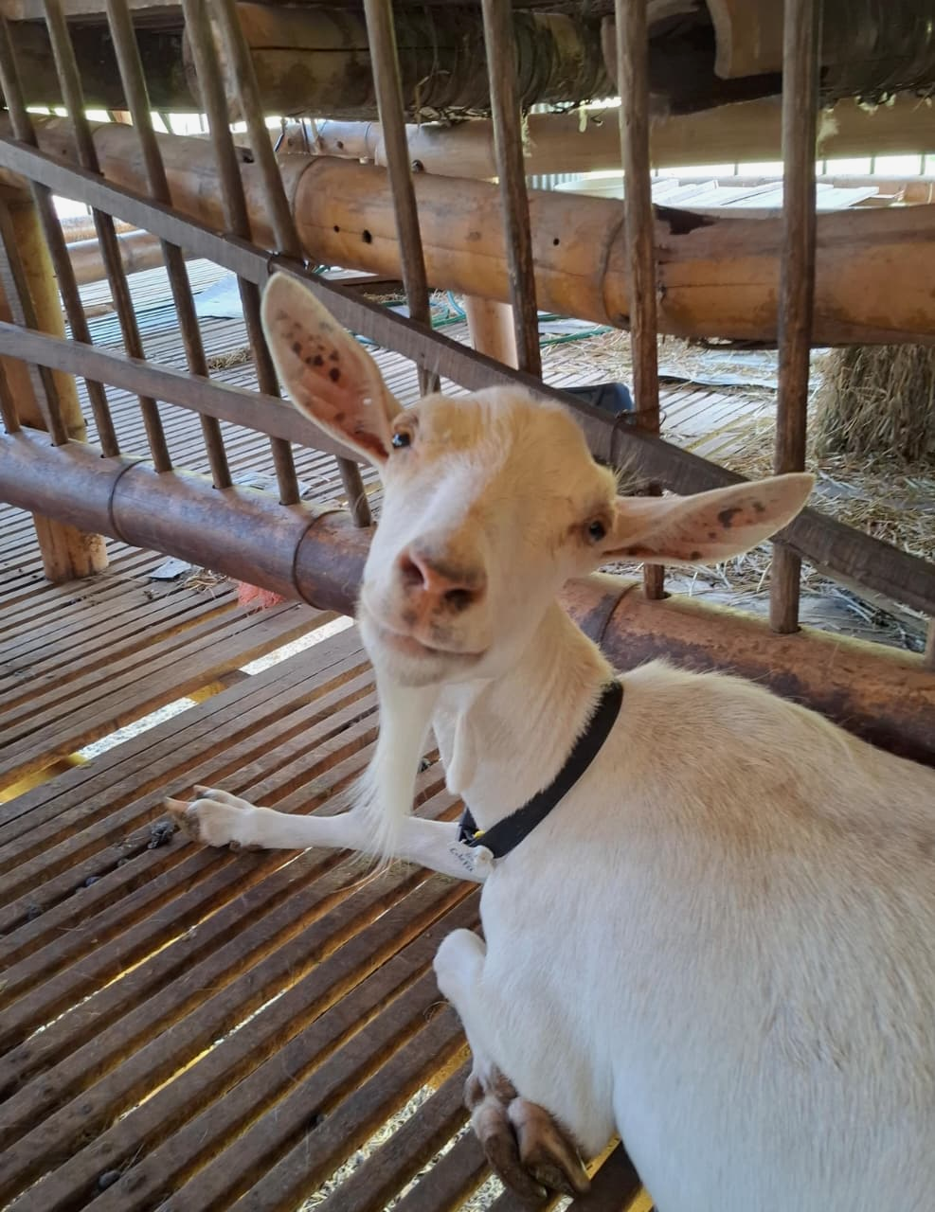

DATOS GENERALES DE ESTEFA
NOMBRE | ESTEFA
N° IDENTIFICACIÓN | 67A
RAZA | SAANEN
PROCEDENCIA | UNAL
FECHA NACIMIENTO | DESCONOCIDO
PADRE | DESCONOCIDO
MADRE | DESCONOCIDO
FINALIDAD | PROPOSITO LECHERO
EDAD

REGISTRO DE CELO
 | FECHA DEL ESTRO | INTENSIDAD | FECHA SERVICIO | MÉTODO | MACHO REPRODUCTOR | FECHA POSIBLE PARTO
1 | 2026-08-27 | RECEPTIVIDAD A LA MONTA | 2026-08-27 | MN | JOSESITO | 2027-01-24
1 | 2026-08-29 | RECEPTIVIDAD A LA MONTA | 2026-08-08 | MN | JOSESITO | 2027-01-05

DIAGNÓSTICO DE GESTACIÓN
 | FECHA DE DIAGNÓSTICO | MÉTODO | RESULTADO
1 | 2026-08-27 | PALPACIÓN ABDOMINAL

HISTORIAL REPRODUCTIVO
N° PARTO | FECHA SERVICIO | MACHO REPRODUCTOR | FECHA PARTO | TIPO PARTO | ESTADO DE LA MADRE | CC AL PARTO | ESTADO | SEXO | PESO NACIMIENTO | PESO DESTETE | FECHA DE DESTETE | OBSERVACIONES
1 | 2026-08-27 |  | 2026-08-27 |  |  |  |  |  |  |  | 2026-11-27 | QHSBWJDWJQHSKWQJSBJWQBDJBWQJD

ANÁLISIS DE LACTANCIA - PERIODO 26 SEMANAS
FECHA INICIO | FECHA CORTE | PICO LECHE | MIN LECHE | PRODUCCIÓN PROMEDIO
2026-08-27 | 2027-02-25

HISTORIAL CLÍNICO
FECHA | DIAGNÓSTICO | TRATAMIENTO | DOSIS | RESPONSABLE
2026-08-27

REGISTRO MANEJO PREVENTIVO
PRUEBA DE FAMACHA |  |  | PODOLOGÍA
FECHA | DIAGNÓSTICO | MEDICAMENTO | FECHA
2026-08-27 |  |  | 2026-08-27

LUNA
HOJA DE VIDA LUNA

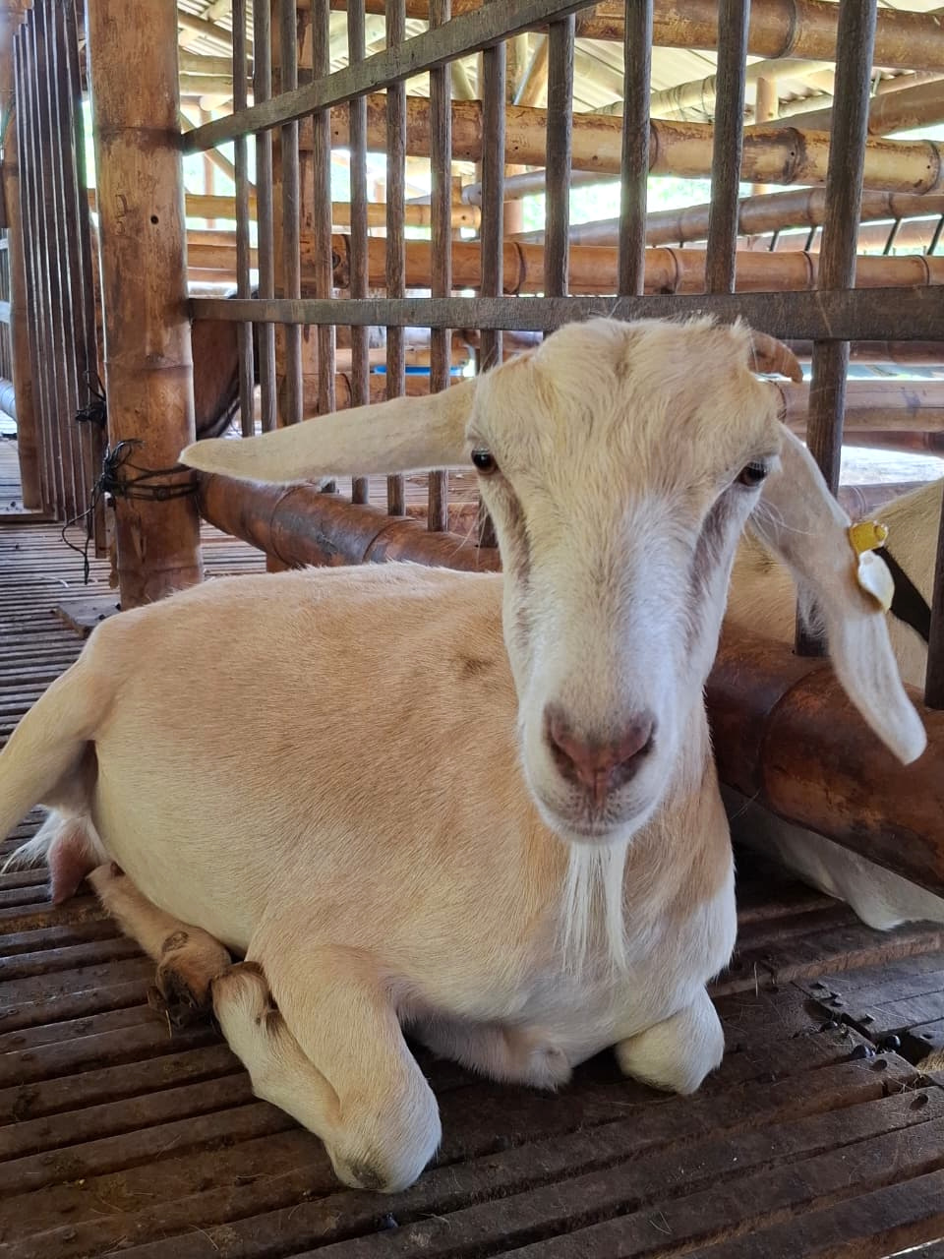
DATOS GENERALES DE LUNA
NOMBRE | LUNA
N° IDENTIFICACIÓN | 81A
RAZA | SAANEN
PROCEDENCIA | UNAL
FECHA NACIMIENTO
PADRE | LORENZO
MADRE
FINALIDAD | PROPOSITO LECHERO
EDAD

REGISTRO DE CELO
 | FECHA DEL ESTRO | INTENSIDAD | FECHA SERVICIO | MÉTODO | MACHO REPRODUCTOR | FECHA POSIBLE PARTO
1 | 2026-08-27 | RECEPTIVIDAD A LA MONTA | 2026-08-27 | MN | JOSESITO | 2027-01-24
1 | 2026-08-29 | RECEPTIVIDAD A LA MONTA | 2026-08-08 | MN | JOSESITO | 2027-01-05

DIAGNÓSTICO DE GESTACIÓN
 | FECHA DE DIAGNÓSTICO | MÉTODO | RESULTADO
1 | 2026-08-27 | PALPACIÓN ABDOMINAL

HISTORIAL REPRODUCTIVO
N° PARTO | FECHA SERVICIO | MACHO REPRODUCTOR | FECHA PARTO | TIPO PARTO | ESTADO DE LA MADRE | CC AL PARTO | ESTADO | SEXO | PESO NACIMIENTO | PESO DESTETE | FECHA DE DESTETE | OBSERVACIONES
1 | 2026-08-27 |  | 2026-08-27 |  |  |  |  |  |  |  | 2026-11-27 | QHSBWJDWJQHSKWQJSBJWQBDJBWQJD

ANÁLISIS DE LACTANCIA - PERIODO 26 SEMANAS
FECHA INICIO | FECHA CORTE | PICO LECHE | MIN LECHE | PRODUCCIÓN PROMEDIO
2026-08-27 | 2027-02-25

HISTORIAL CLÍNICO
FECHA | DIAGNÓSTICO | TRATAMIENTO | DOSIS | RESPONSABLE
2026-08-27

REGISTRO MANEJO PREVENTIVO
PRUEBA DE FAMACHA |  |  | PODOLOGÍA
FECHA | DIAGNÓSTICO | MEDICAMENTO | FECHA
2026-08-27 |  |  | 2026-08-27

OLIVIA
HOJA DE VIDA OLIVIA

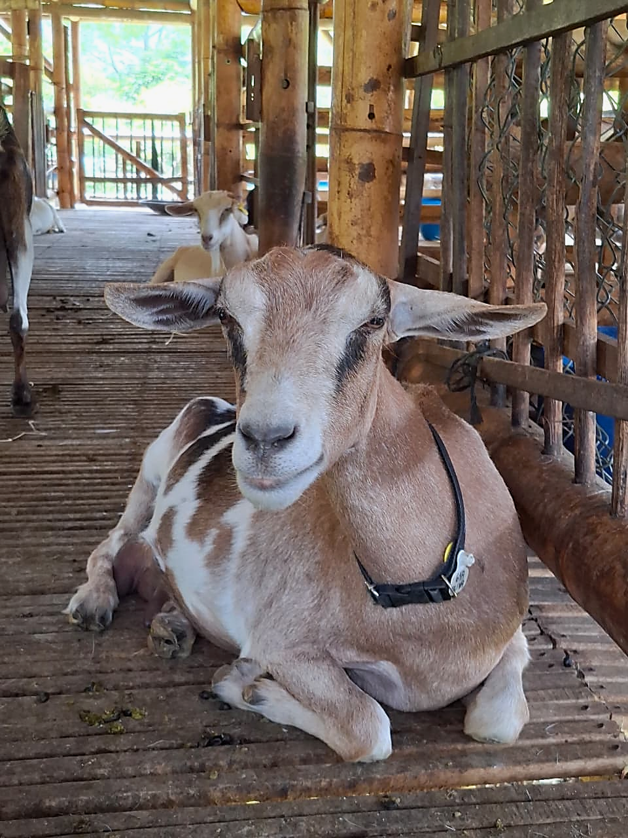
DATOS GENERALES DE OLIVIA
NOMBRE | OLIVIA
N° IDENTIFICACIÓN | 61A
RAZA
PROCEDENCIA | UNAL
FECHA NACIMIENTO
PADRE | NUVIO
MADRE | LLUVIA
FINALIDAD | PROPOSITO LECHERO
EDAD

REGISTRO DE CELO
 | FECHA DEL ESTRO | INTENSIDAD | FECHA SERVICIO | MÉTODO | MACHO REPRODUCTOR | FECHA POSIBLE PARTO
1 | 2026-08-27 | RECEPTIVIDAD A LA MONTA | 2026-08-27 | MN | JOSESITO | 2027-01-24
1 | 2026-08-29 | RECEPTIVIDAD A LA MONTA | 2026-08-08 | MN | JOSESITO | 2027-01-05

DIAGNÓSTICO DE GESTACIÓN
 | FECHA DE DIAGNÓSTICO | MÉTODO | RESULTADO
1 | 2026-08-27 | PALPACIÓN ABDOMINAL

HISTORIAL REPRODUCTIVO
N° PARTO | FECHA SERVICIO | MACHO REPRODUCTOR | FECHA PARTO | TIPO PARTO | ESTADO DE LA MADRE | CC AL PARTO | ESTADO | SEXO | PESO NACIMIENTO | PESO DESTETE | FECHA DE DESTETE | OBSERVACIONES
1 | 2026-08-27 |  | 2026-08-27 |  |  |  |  |  |  |  | 2026-11-27 | QHSBWJDWJQHSKWQJSBJWQBDJBWQJD

ANÁLISIS DE LACTANCIA - PERIODO 26 SEMANAS
FECHA INICIO | FECHA CORTE | PICO LECHE | MIN LECHE | PRODUCCIÓN PROMEDIO
2026-08-27 | 2027-02-25

HISTORIAL CLÍNICO
FECHA | DIAGNÓSTICO | TRATAMIENTO | DOSIS | RESPONSABLE
2026-08-27

REGISTRO MANEJO PREVENTIVO
PRUEBA DE FAMACHA |  |  | PODOLOGÍA
FECHA | DIAGNÓSTICO | MEDICAMENTO | FECHA
2026-08-27 |  |  | 2026-08-27

